Техника
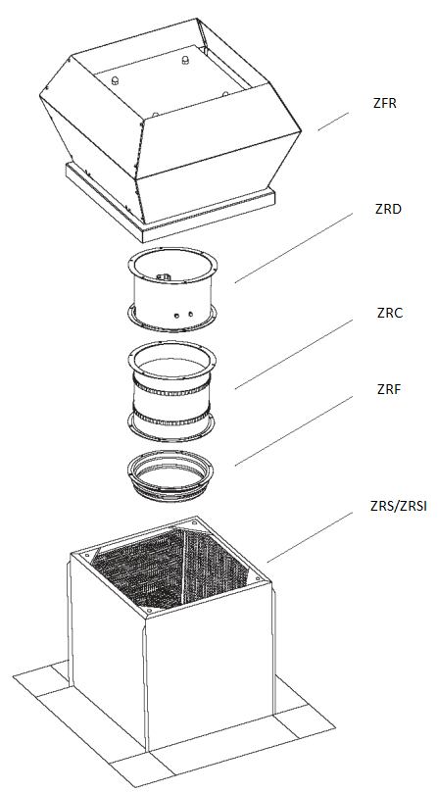
Версия программы: 1.0.0

 |  |  |  |  |  |  | Номер ТКП:
 |  |  |  |  |  |  | Дата подбора:

Параметры

 | Расход воздуха, м3/ч: |  |  |  |  |  | Ширина, мм:
 | Потери сети, Па: |  |  |  |  |  | Высота, мм:
 | Система: |  |  |  |  |  | Глубина, мм:
 | Наиментование модели: |  |  |  |  |  | Масса общая, кг:

Технические данные

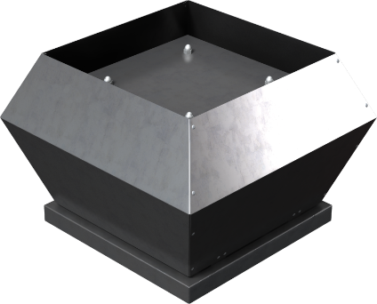
 | Конструктивное исполнение: |  |  | Общепромышленное
 | Климатическое исполнение: |  |  |  | У1
 | Температурный диапазон: |  |  | -40 ... +60 ˚С
 | Электропитание, В / ф:
 | Электропотребление, кВт:
 | Максимальный рабочий ток, А:
 | Частота вращения эл. двигателя, об./мин. :
 | Уровень звуковой мощности вход/выход, дБ(А):
 | Масса вентилятора, кг:

 | Габариты:
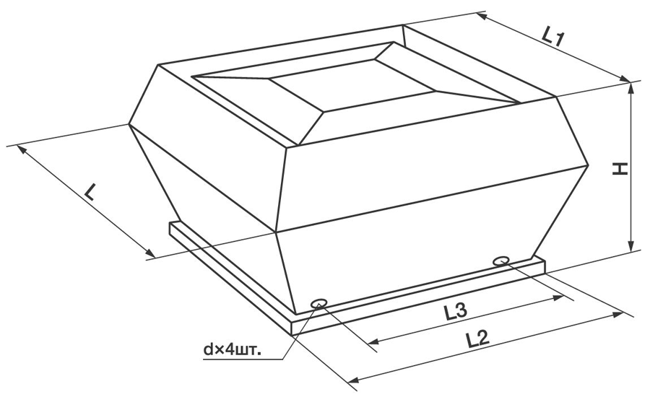

 | L, мм | L1, мм | L2, мм | H, мм | d | L3, мм

Подобранные опции

 | Крышный короб для плоской кровли ZRS:
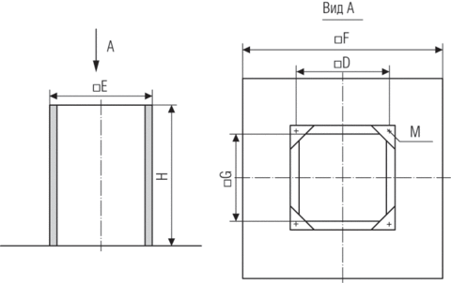
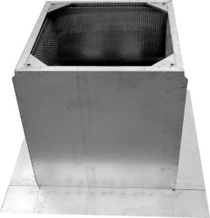

 | D, мм | E, мм | M, мм | G, мм | F, мм | H, мм | Масса, кг

 | Крышный короб для плоской кровли с шумоглушением ZRSI:
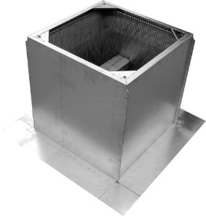
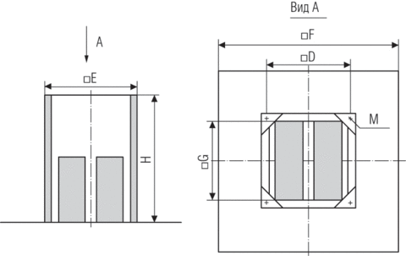

 | D, мм | E, мм | M, мм | G, мм | F, мм | H, мм | Масса, кг

 | Крышный короб для наклонной кровли с шумоглушением ZRN:
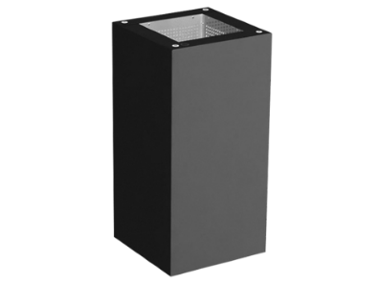
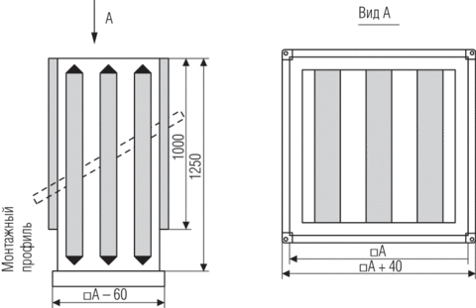

 | D, мм | E, мм | M, мм | G, мм | F, мм | H, мм | Масса, кг

 | Гибкая вставка ZRC:
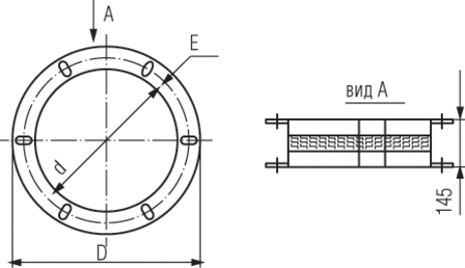

 | d, мм | e, мм | D, мм |  |  |  | Масса, кг

 | Обратный клапан ZRD:

 | D1, мм | D2, мм | D, мм |  |  |  | Масса, кг

 | Фланец ZRF:

 | d, м | e, мм | D, мм |  |  |  | Масса, кг

Схемы

